Sheet1
# | 接口 | 作用小程序的页面路径 | 对应文档 | 页面截图
初步审核
1 | 初步审核-列表页 | pages/wbo_artwork_index/wbo_artwork_index | STEP 2 - 初步创意评审与预选定稿，内部的图稿详情页面
2 | 初步审核-详情页 | pages/kyle/kyle_artowrk_primary_details/kyle_artowrk_primary_details | STEP 2 - 初步创意评审与预选定稿，内部的图稿详情页面 | 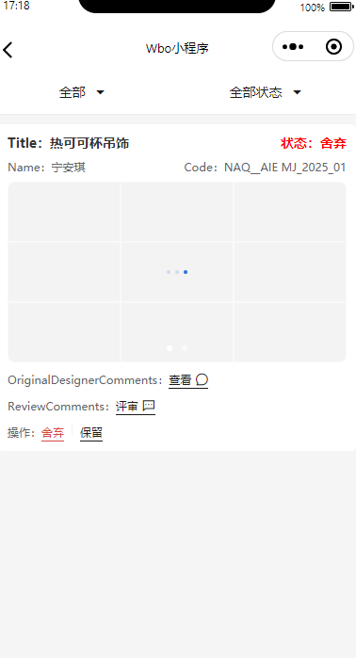
3 | 初步审核-详情页提交（舍弃/保留） | pages/kyle/kyle_artowrk_primary_details/kyle_artowrk_primary_details | STEP 2 - 初步创意评审与预选定稿，内部的图稿详情页面 | 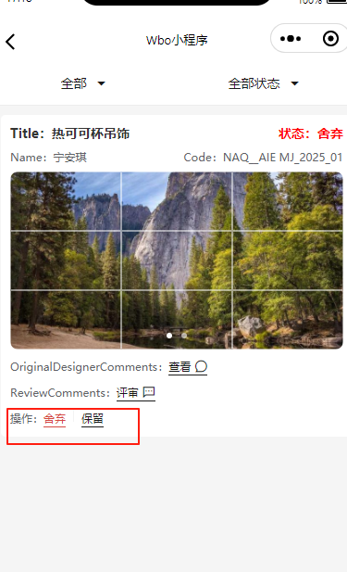
可行性分析
4 | Shelley可行性评估-列表页 | 与初步审核使用相同页面 | STEP 3 - 可行性与价格审核（WBO系统内）
5 | Shelley可行性评估-详情页 | pages/shelley/shelley_artwork_detail/shelley_artwork_detail | STEP 3 - 可行性与价格审核（WBO系统内） | 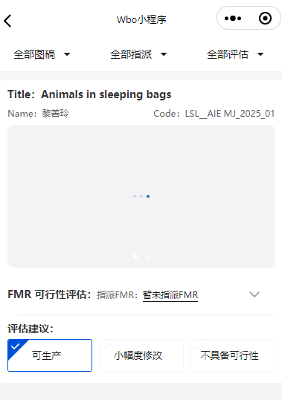
6 | Shelley可行性评估-详情页提交（指派FMR） | pages/shelley/shelley_artwork_detail/shelley_artwork_detail | STEP 3 - 可行性与价格审核（WBO系统内） | 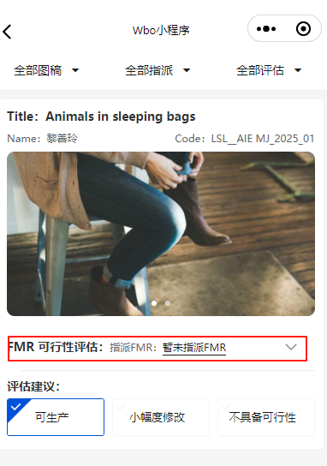
7 | Shelley可行性评估-详情页提交（评估建议） | pages/shelley/shelley_artwork_detail/shelley_artwork_detail | STEP 3 - 可行性与价格审核（WBO系统内） | 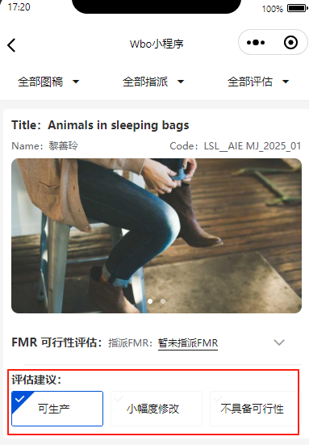
8 | FMR可行性评估-列表页 | 与初步审核使用相同页面 | STEP 3 - 可行性与价格审核（WBO系统内） | 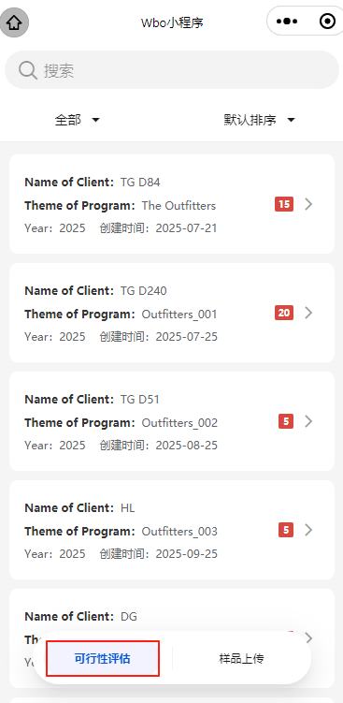
9 | FMR可行性评估-详情页提交 | pages/fmr/fmr_artwork_detail/fmr_artwork_detail | STEP 3 - 可行性与价格审核（WBO系统内） | 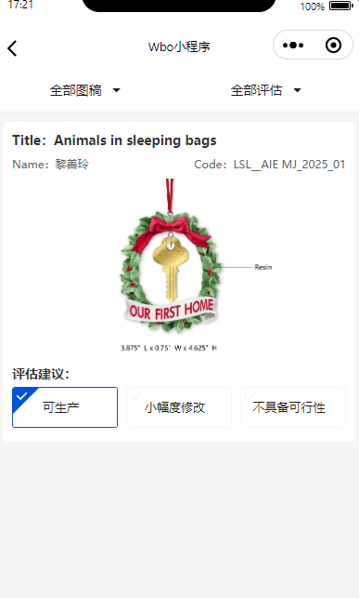
10 | FMR可行性评估-详情页提交（评估建议） | pages/fmr/fmr_artwork_detail/fmr_artwork_detail | STEP 3 - 可行性与价格审核（WBO系统内） | 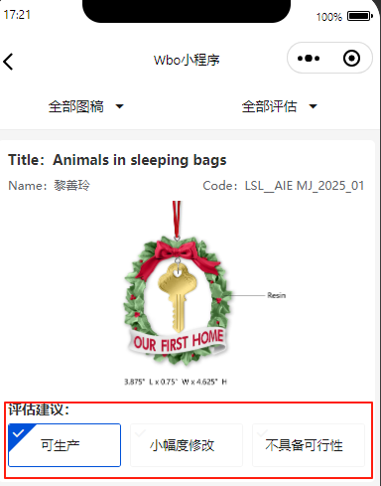
最终创意审查
11 | 最终创意审查-列表页 | 与初步审核使用相同页面 | STEP 5 - Kyle 最终创意审查 | 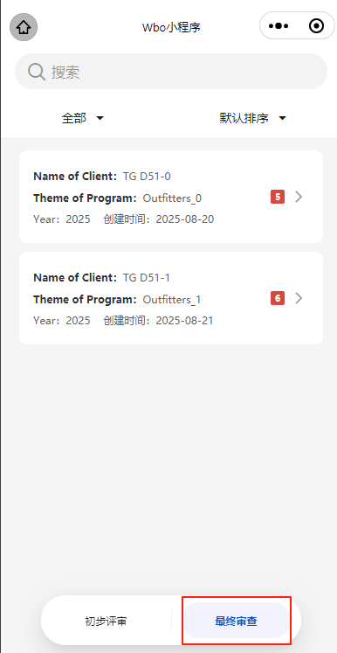
12 | 最终创意审查-详情页 | pages/kyle/kyle_artowrk_ultimate_details/kyle_artowrk_ultimate_details | STEP 5 - Kyle 最终创意审查 | 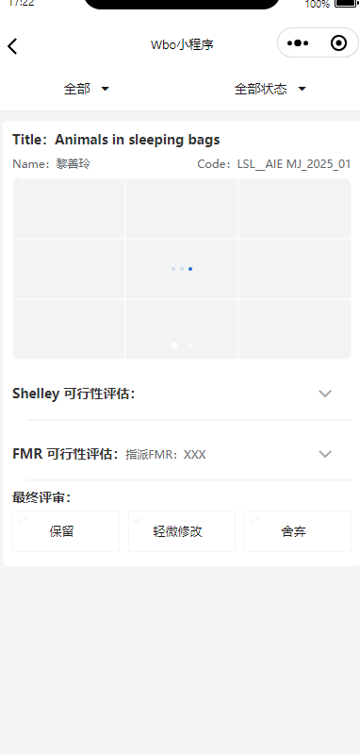
13 | 最终创意审查-详情页提交 （舍弃/轻微修改【需要提交建议】/保留） | pages/kyle/kyle_artowrk_ultimate_details/kyle_artowrk_ultimate_details | STEP 5 - Kyle 最终创意审查 | 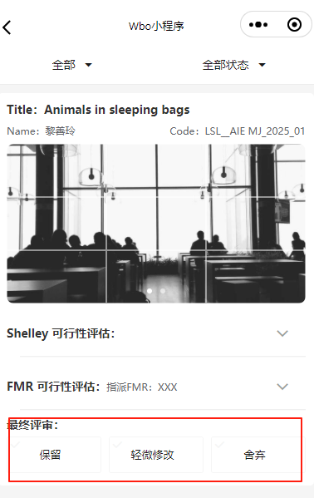
客户第一轮选稿
14 | 客户第一轮选稿-列表页 | 与初步审核使用相同页面 | STEP 7 - 客户第一轮选稿与打样（仅限 Target 项目） | 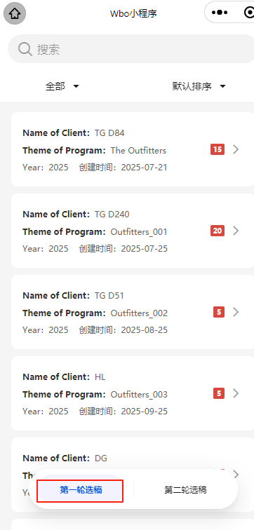
15 | 客户第一轮选稿-详情页 | pages/guest_selection/guest_selection_first_round/guest_selection_first_round | STEP 7 - 客户第一轮选稿与打样（仅限 Target 项目） | 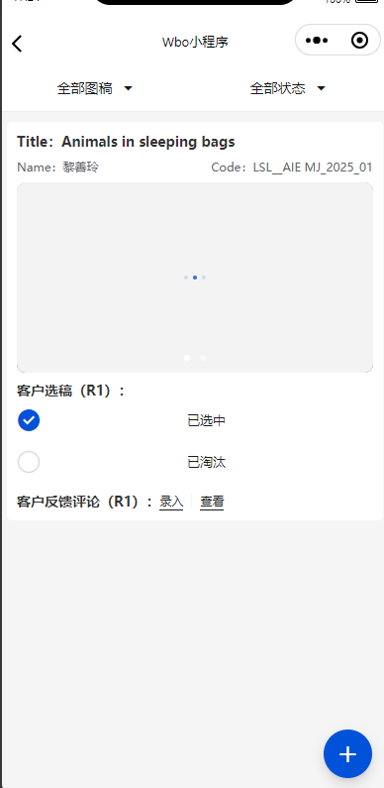
16 | 客户第一轮选稿-详情页提交 （已选择/已淘汰） | pages/guest_selection/guest_selection_first_round/guest_selection_first_round | STEP 7 - 客户第一轮选稿与打样（仅限 Target 项目）
17 | 客户第一轮选稿-详情页提交 （录入客户反馈评论） | pages/guest_selection/guest_selection_first_round/guest_selection_first_round | STEP 7 - 客户第一轮选稿与打样（仅限 Target 项目） | 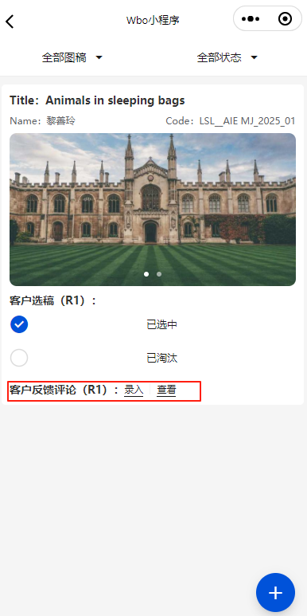
18 | 客户第一轮选稿-详情页提交 （新开发需求登记） | pages/guest_selection/guest_selection_first_round/guest_selection_first_round | STEP 7 - 客户第一轮选稿与打样（仅限 Target 项目） | 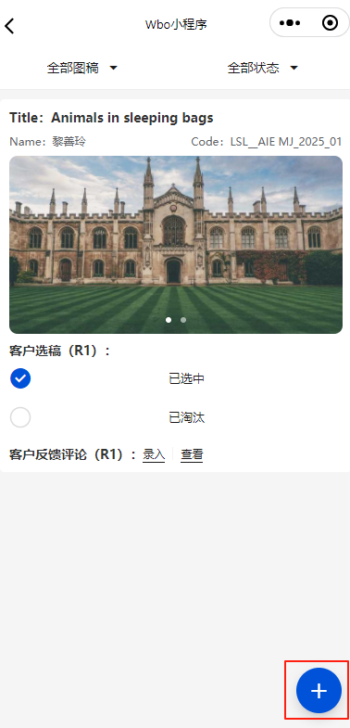 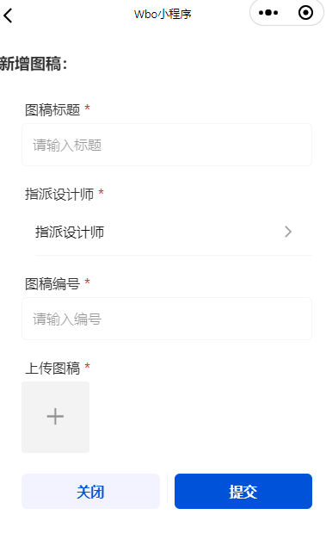
19 | 设计师上传工厂稿-列表页 | 与初步审核使用相同页面 | STEP 7 - 客户第一轮选稿与打样（仅限 Target 项目） | 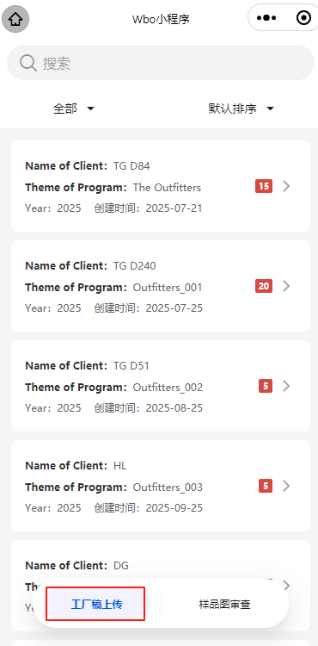
20 | 设计师上传工厂稿-详情页 | pages/designer/designer_artwork_detail/designer_artwork_detail | STEP 7 - 客户第一轮选稿与打样（仅限 Target 项目） | 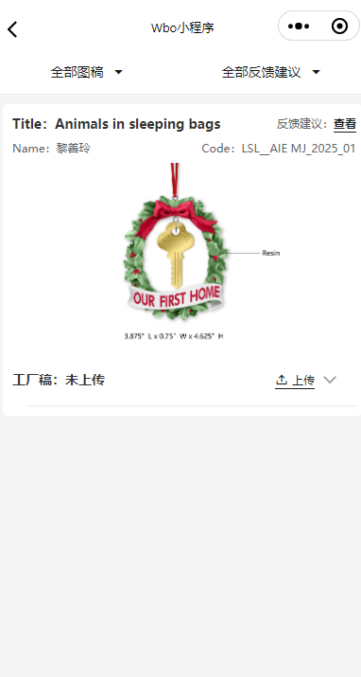
21 | 设计师上传工厂稿-详情页提交 （上传工厂稿图片） | pages/designer/designer_artwork_detail/designer_artwork_detail | STEP 7 - 客户第一轮选稿与打样（仅限 Target 项目） | 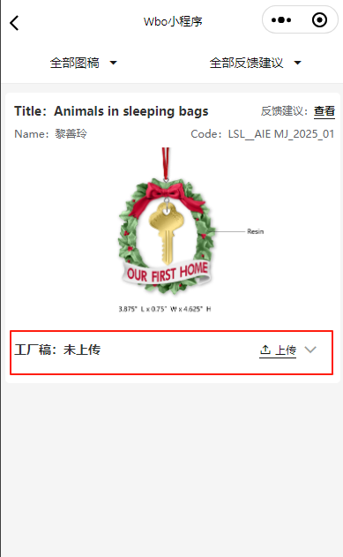
22 | FMR主管指派FMR-列表页 | 与初步审核使用相同页面 | STEP 7 - 客户第一轮选稿与打样（仅限 Target 项目）
23 | FMR主管指派FM-详情页 | pages/fmr/fmr_manager_assignment/fmr_manager_assignment | STEP 7 - 客户第一轮选稿与打样（仅限 Target 项目） | 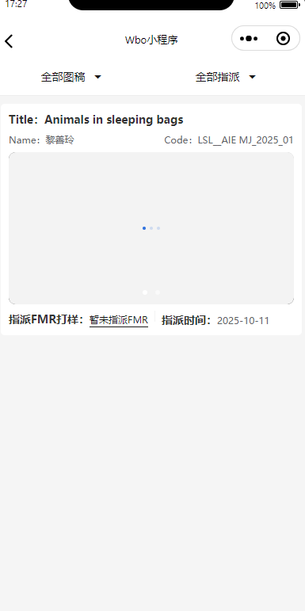
24 | FMR主管指派FM-详情页提交 （指派FMR） | pages/fmr/fmr_manager_assignment/fmr_manager_assignment | STEP 7 - 客户第一轮选稿与打样（仅限 Target 项目） | 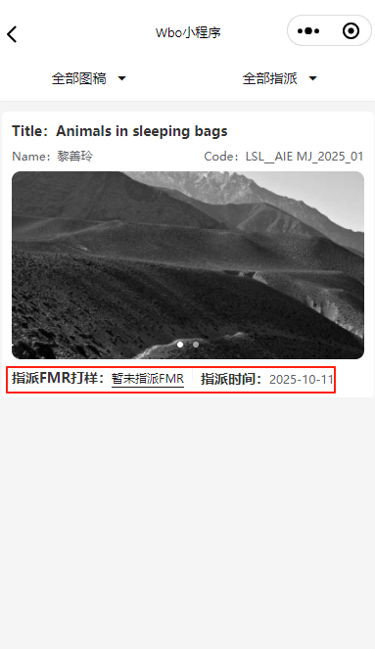
样品照片上传
25 | FMR上传样品照片-列表页 | 与初步审核使用相同页面 | STEP 7 - 客户第一轮选稿与打样（仅限 Target 项目） | 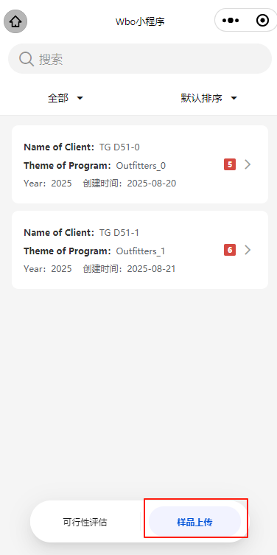
26 | FMR上传样品照片-详情页 | pages/fmr/fmr_factory_samples/fmr_factory_samples | STEP 8 - 工厂打样执行与 CAD 对比审查 | 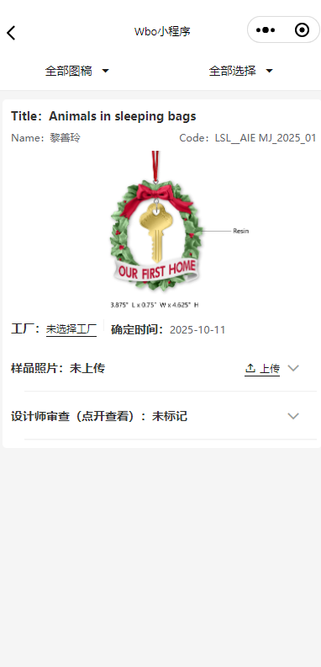
27 | FMR上传样品照片-详情页提交 （选择工厂） | pages/fmr/fmr_factory_samples/fmr_factory_samples | STEP 8 - 工厂打样执行与 CAD 对比审查 | 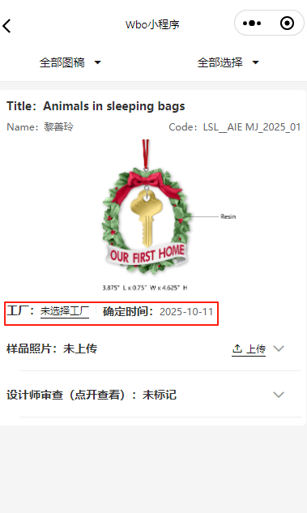
28 | FMR上传样品照片-详情页提交 （上传样品照片） | pages/fmr/fmr_factory_samples/fmr_factory_samples | STEP 8 - 工厂打样执行与 CAD 对比审查 | 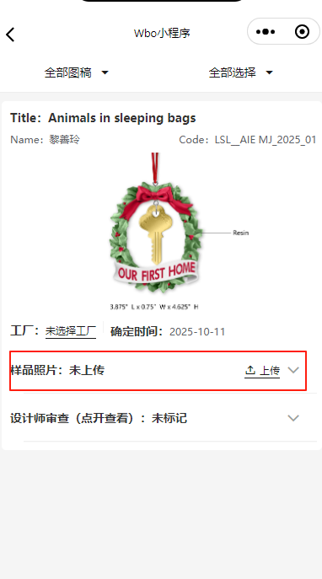 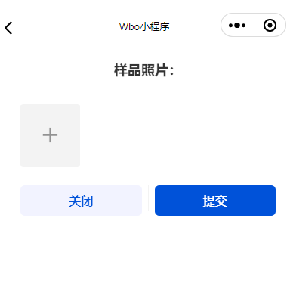
29 | 设计师CAD审查-列表页 | 与初步审核使用相同页面 | STEP 8 - 工厂打样执行与 CAD 对比审查
30 | 设计师CAD审查-详情页 | pages/designer/designer_review_detail/designer_review_detail | STEP 8 - 工厂打样执行与 CAD 对比审查 | 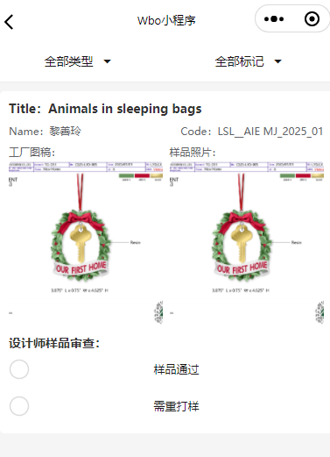
31 | 设计师CAD审查-详情页提交 （标记样品通过/需要重新打样【需要写原因】） | pages/designer/designer_review_detail/designer_review_detail | STEP 8 - 工厂打样执行与 CAD 对比审查 | 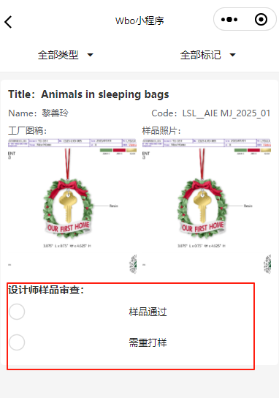
客户第二轮选稿
31 | 客户第二轮选稿-列表页 | 与初步审核使用相同页面 | STEP 9 - 客户第二轮选稿与最终授奖（Final Award） | 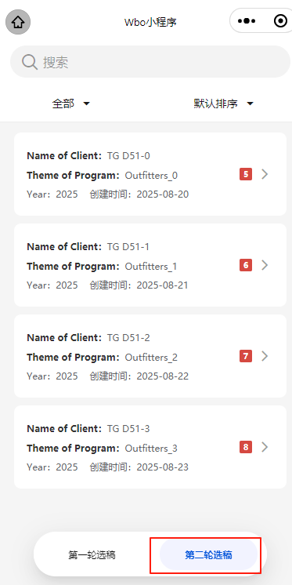
32 | 客户第二轮选稿-详情页 | pages/guest_selection/guest_selection_final_round/guest_selection_final_round | STEP 9 - 客户第二轮选稿与最终授奖（Final Award） | 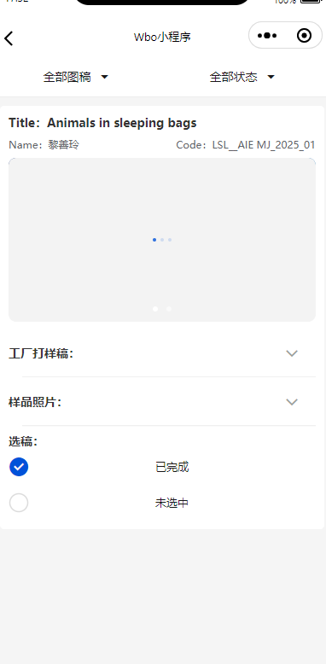
33 | 客户第二轮选稿-详情页提交 （标记样品已完成/未选中） | pages/guest_selection/guest_selection_final_round/guest_selection_final_round | STEP 9 - 客户第二轮选稿与最终授奖（Final Award） | 